关系图
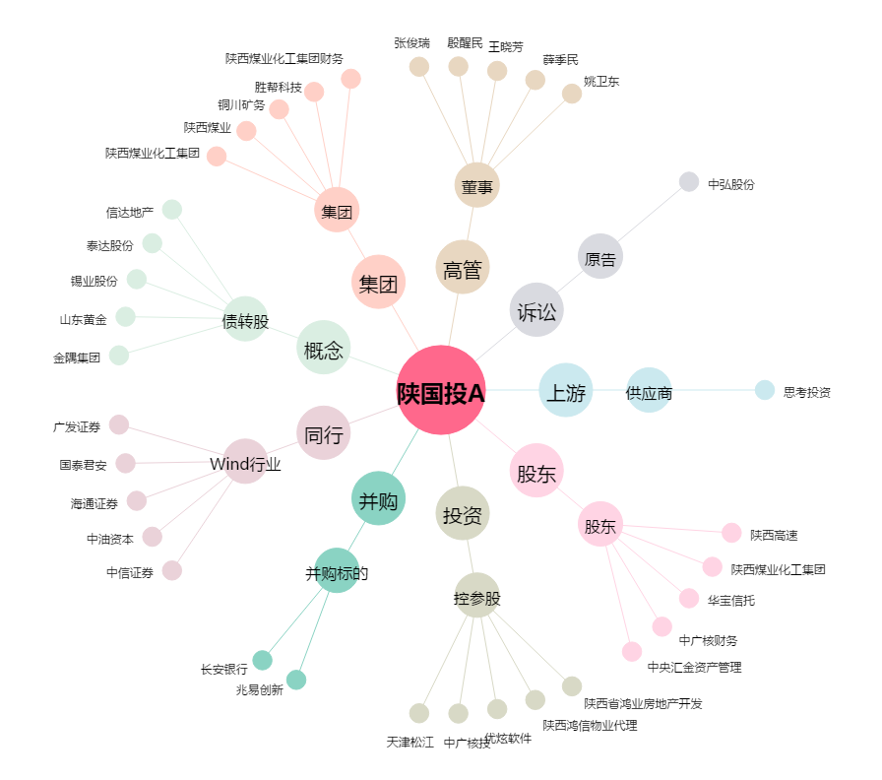
陕国投A[000563.SZ] - 关系概览图

